前提条件
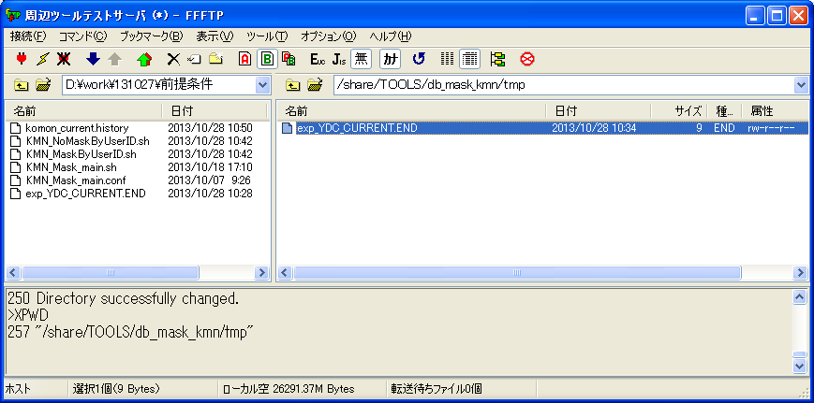
シェル実行前：
「/share/TOOLS/db_mask_kmn/sh」直下に、ファイル「KMN_Mask_main.sh」、「KMN_MaskByUserID.sh」と「KMN_NoMaskByUserID.sh」が存在する。
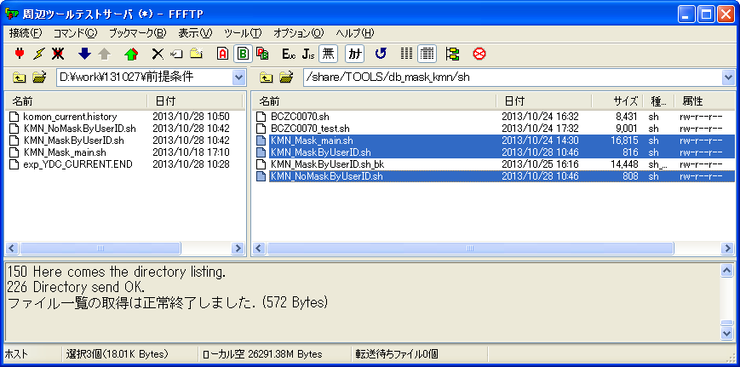

「/share/TOOLS/db_mask_kmn/conf」直下に、ファイル「KMN_Mask_main.conf」が存在する。
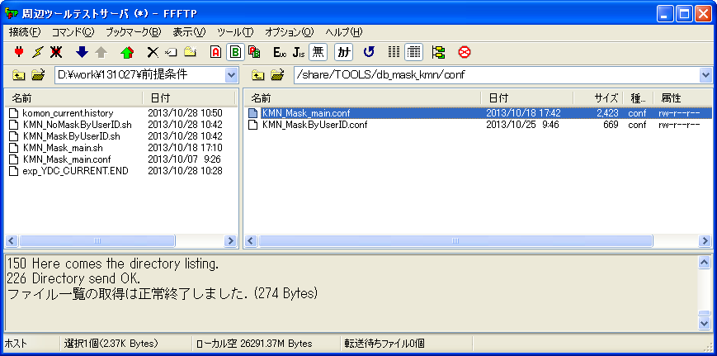

「/share/TOOLS/db_mask_kmn/history」直下に、ファイル「komon_current.history」が存在する。


「/share/TOOLS/db_mask_kmn/tmp」直下に、ファイル「exp_YDC_CURRENT.END」が存在する。

検証物１
KMN_Mask_main.conf
#-----------------------------------------------------------#
# 本番パスとファイル定義 #
#-----------------------------------------------------------#
#臨時依頼の会社リストファイル
#CURRENT_FILE="/share/TOOLS/db_mask_kmn/tmp/${MASK_DATE}"
#臨時依頼によって、本番に作成した本番DMPファイルのパス(CURRENT)
HB_DMP_CURRENT_PATH="/mnt/YDC_DMP/HONBAN/KOMON/CURRENT"
#本番に作成した本番DMPファイルのパス(週次)
HB_DMP_NORMAL_PATH="/mnt/YDC_DMP/HONBAN/KOMON/${MASK_DATE}"

#-----------------------------------------------------------#
# HISTORYファイル定義 #
#-----------------------------------------------------------#
HISTORY_CURRENT="/share/TOOLS/db_mask_kmn/history/komon_current.history"
HISTORY_NORMAL="/share/TOOLS/db_mask_kmn/history/komon_normal.history"

#-----------------------------------------------------------#
# ワークDBパス定義 #
#-----------------------------------------------------------#
#ワークDBに本番DMPファイルを置くパス
WKDB_DMP_PATH_IN_BASE="/share/YDC_DMP/HONBAN/KOMON"
#WKDB_DMP_PATH_IN="${WKDB_DMP_PATH_IN_BASE}/${MASK_DATE}"
WKDB_DMP_PATH_IN="${WKDB_DMP_PATH_IN_BASE}"
#ワークDBにマスク後DMPファイルを置くパス
WKDB_DMP_PATH_OUT_BASE="/share/YDC_DMP/MASKDB/KOMON"
WKDB_DMP_PATH_OUT="${WKDB_DMP_PATH_OUT_BASE}/${MASK_DATE}"

#-----------------------------------------------------------#
# マスク済みデータ公開パス定義 #
#-----------------------------------------------------------#
#公開した顧問マスク済みパス(CURRENT)
KOKAI_KMN_CURRENT_PATH="/ext/YDC_DMP/MASKDB/KOMON/CURRENT"
#公開した顧問マスク済みパス(週次)
KOKAI_KMN_NORMAL_PATH="/ext/YDC_DMP/MASKDB/KOMON/${MASK_DATE}"

#-----------------------------------------------------------#
# 常数定義 #
#-----------------------------------------------------------#
#day of week (1..7); 1 represents Monday
SAT_OF_WEEK=6
SUN_OF_WEEK=7

#-----------------------------------------------------------#
# パス作成 #
#-----------------------------------------------------------#
if [ ! -d "${WKDB_DMP_PATH_IN}" ];then
mkdir "${WKDB_DMP_PATH_IN}"
fi
if [ ! -d "${WKDB_DMP_PATH_OUT}" ];then
mkdir "${WKDB_DMP_PATH_OUT}"
fi
if [ ! -d "/share/TOOLS/db_mask_kmn/history" ];then
mkdir "/share/TOOLS/db_mask_kmn/history"
fi

シェル実行：sh KMN_Mask_main.sh 0
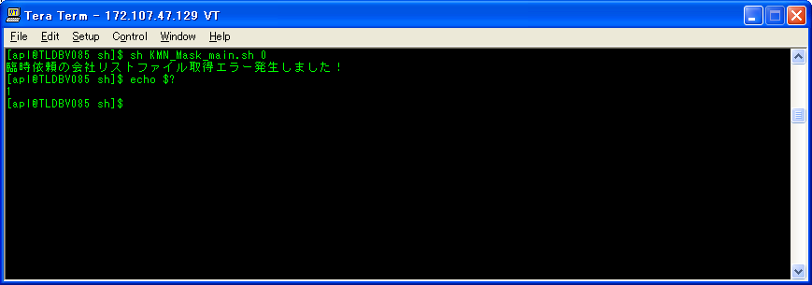
ケース２

シェル実行後、「/share/TOOLS/db_mask_kmn/log」に実行ログを取得する。
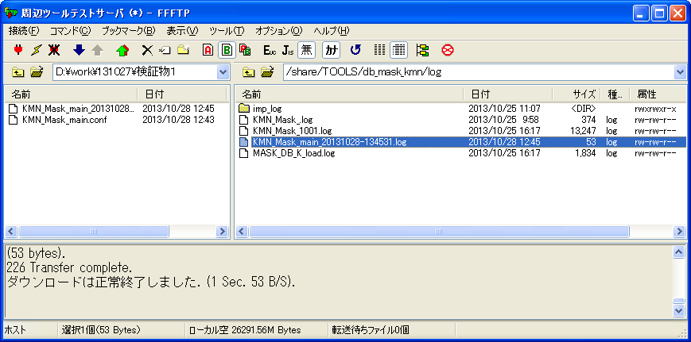

ケース２

実行ログ：KMN_Mask_main_20131028-134531.log
臨時依頼の会社リストファイル取得エラー発生しました！

検証物２
KMN_Mask_main.conf
#-----------------------------------------------------------#
# 本番パスとファイル定義 #
#-----------------------------------------------------------#
#臨時依頼の会社リストファイル
CURRENT_FILE="/share/TOOLS/db_mask_kmn/tmp/${MASK_DATE}"
#臨時依頼によって、本番に作成した本番DMPファイルのパス(CURRENT)
#HB_DMP_CURRENT_PATH="/mnt/YDC_DMP/HONBAN/KOMON/CURRENT"
#本番に作成した本番DMPファイルのパス(週次)
HB_DMP_NORMAL_PATH="/mnt/YDC_DMP/HONBAN/KOMON/${MASK_DATE}"

#-----------------------------------------------------------#
# HISTORYファイル定義 #
#-----------------------------------------------------------#
HISTORY_CURRENT="/share/TOOLS/db_mask_kmn/history/komon_current.history"
HISTORY_NORMAL="/share/TOOLS/db_mask_kmn/history/komon_normal.history"

#-----------------------------------------------------------#
# ワークDBパス定義 #
#-----------------------------------------------------------#
#ワークDBに本番DMPファイルを置くパス
WKDB_DMP_PATH_IN_BASE="/share/YDC_DMP/HONBAN/KOMON"
#WKDB_DMP_PATH_IN="${WKDB_DMP_PATH_IN_BASE}/${MASK_DATE}"
WKDB_DMP_PATH_IN="${WKDB_DMP_PATH_IN_BASE}"
#ワークDBにマスク後DMPファイルを置くパス
WKDB_DMP_PATH_OUT_BASE="/share/YDC_DMP/MASKDB/KOMON"
WKDB_DMP_PATH_OUT="${WKDB_DMP_PATH_OUT_BASE}/${MASK_DATE}"

#-----------------------------------------------------------#
# マスク済みデータ公開パス定義 #
#-----------------------------------------------------------#
#公開した顧問マスク済みパス(CURRENT)
KOKAI_KMN_CURRENT_PATH="/ext/YDC_DMP/MASKDB/KOMON/CURRENT"
#公開した顧問マスク済みパス(週次)
KOKAI_KMN_NORMAL_PATH="/ext/YDC_DMP/MASKDB/KOMON/${MASK_DATE}"

#-----------------------------------------------------------#
# 常数定義 #
#-----------------------------------------------------------#
#day of week (1..7); 1 represents Monday
SAT_OF_WEEK=6
SUN_OF_WEEK=7

#-----------------------------------------------------------#
# パス作成 #
#-----------------------------------------------------------#
if [ ! -d "${WKDB_DMP_PATH_IN}" ];then
mkdir "${WKDB_DMP_PATH_IN}"
fi
if [ ! -d "${WKDB_DMP_PATH_OUT}" ];then
mkdir "${WKDB_DMP_PATH_OUT}"
fi
if [ ! -d "/share/TOOLS/db_mask_kmn/history" ];then
mkdir "/share/TOOLS/db_mask_kmn/history"
fi

シェル実行：sh KMN_Mask_main.sh 0
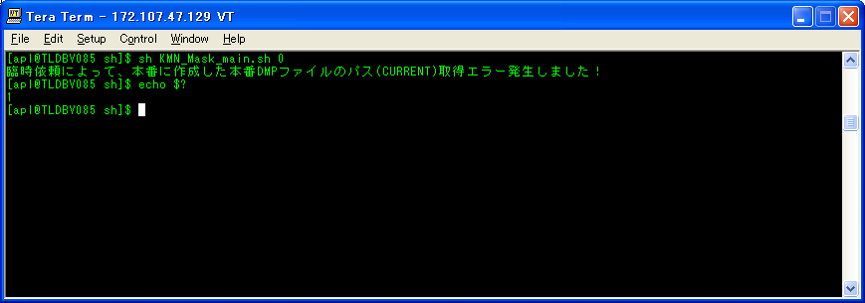
ケース１、４

シェル実行後、「/share/TOOLS/db_mask_kmn/log」に実行ログを取得する。


ケース４

実行ログ：KMN_Mask_main_20131028-135503.log
臨時依頼によって、本番に作成した本番DMPファイルのパス(CURRENT)取得エラー発生しました！

検証物３
KMN_Mask_main.conf
#-----------------------------------------------------------#
# 本番パスとファイル定義 #
#-----------------------------------------------------------#
#臨時依頼の会社リストファイル
CURRENT_FILE="/share/TOOLS/db_mask_kmn/tmp/${MASK_DATE}"
#臨時依頼によって、本番に作成した本番DMPファイルのパス(CURRENT)
HB_DMP_CURRENT_PATH="/mnt/YDC_DMP/HONBAN/KOMON/CURRENT"
#本番に作成した本番DMPファイルのパス(週次)
#HB_DMP_NORMAL_PATH="/mnt/YDC_DMP/HONBAN/KOMON/${MASK_DATE}"

#-----------------------------------------------------------#
# HISTORYファイル定義 #
#-----------------------------------------------------------#
HISTORY_CURRENT="/share/TOOLS/db_mask_kmn/history/komon_current.history"
HISTORY_NORMAL="/share/TOOLS/db_mask_kmn/history/komon_normal.history"

#-----------------------------------------------------------#
# ワークDBパス定義 #
#-----------------------------------------------------------#
#ワークDBに本番DMPファイルを置くパス
WKDB_DMP_PATH_IN_BASE="/share/YDC_DMP/HONBAN/KOMON"
#WKDB_DMP_PATH_IN="${WKDB_DMP_PATH_IN_BASE}/${MASK_DATE}"
WKDB_DMP_PATH_IN="${WKDB_DMP_PATH_IN_BASE}"
#ワークDBにマスク後DMPファイルを置くパス
WKDB_DMP_PATH_OUT_BASE="/share/YDC_DMP/MASKDB/KOMON"
WKDB_DMP_PATH_OUT="${WKDB_DMP_PATH_OUT_BASE}/${MASK_DATE}"

#-----------------------------------------------------------#
# マスク済みデータ公開パス定義 #
#-----------------------------------------------------------#
#公開した顧問マスク済みパス(CURRENT)
KOKAI_KMN_CURRENT_PATH="/ext/YDC_DMP/MASKDB/KOMON/CURRENT"
#公開した顧問マスク済みパス(週次)
KOKAI_KMN_NORMAL_PATH="/ext/YDC_DMP/MASKDB/KOMON/${MASK_DATE}"

#-----------------------------------------------------------#
# 常数定義 #
#-----------------------------------------------------------#
#day of week (1..7); 1 represents Monday
SAT_OF_WEEK=6
SUN_OF_WEEK=7

#-----------------------------------------------------------#
# パス作成 #
#-----------------------------------------------------------#
if [ ! -d "${WKDB_DMP_PATH_IN}" ];then
mkdir "${WKDB_DMP_PATH_IN}"
fi
if [ ! -d "${WKDB_DMP_PATH_OUT}" ];then
mkdir "${WKDB_DMP_PATH_OUT}"
fi
if [ ! -d "/share/TOOLS/db_mask_kmn/history" ];then
mkdir "/share/TOOLS/db_mask_kmn/history"
fi

シェル実行：sh KMN_Mask_main.sh 0

ケース３、６

シェル実行後、「/share/TOOLS/db_mask_kmn/log」に実行ログを取得する。
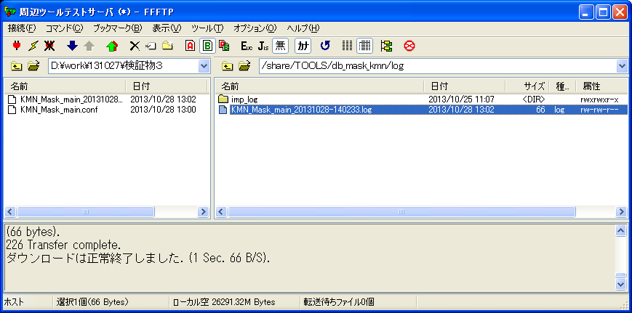

ケース６

実行ログ：KMN_Mask_main_20131028-140233.log
本番に作成した本番DMPファイルのパス(週次)取得エラー発生しました！

検証物４
KMN_Mask_main.conf
#-----------------------------------------------------------#
# 本番パスとファイル定義 #
#-----------------------------------------------------------#
#臨時依頼の会社リストファイル
CURRENT_FILE="/share/TOOLS/db_mask_kmn/tmp/${MASK_DATE}"
#臨時依頼によって、本番に作成した本番DMPファイルのパス(CURRENT)
HB_DMP_CURRENT_PATH="/mnt/YDC_DMP/HONBAN/KOMON/CURRENT"
#本番に作成した本番DMPファイルのパス(週次)
HB_DMP_NORMAL_PATH="/mnt/YDC_DMP/HONBAN/KOMON/${MASK_DATE}"

#-----------------------------------------------------------#
# HISTORYファイル定義 #
#-----------------------------------------------------------#
#HISTORY_CURRENT="/share/TOOLS/db_mask_kmn/history/komon_current.history"
HISTORY_NORMAL="/share/TOOLS/db_mask_kmn/history/komon_normal.history"

#-----------------------------------------------------------#
# ワークDBパス定義 #
#-----------------------------------------------------------#
#ワークDBに本番DMPファイルを置くパス
WKDB_DMP_PATH_IN_BASE="/share/YDC_DMP/HONBAN/KOMON"
#WKDB_DMP_PATH_IN="${WKDB_DMP_PATH_IN_BASE}/${MASK_DATE}"
WKDB_DMP_PATH_IN="${WKDB_DMP_PATH_IN_BASE}"
#ワークDBにマスク後DMPファイルを置くパス
WKDB_DMP_PATH_OUT_BASE="/share/YDC_DMP/MASKDB/KOMON"
WKDB_DMP_PATH_OUT="${WKDB_DMP_PATH_OUT_BASE}/${MASK_DATE}"

#-----------------------------------------------------------#
# マスク済みデータ公開パス定義 #
#-----------------------------------------------------------#
#公開した顧問マスク済みパス(CURRENT)
KOKAI_KMN_CURRENT_PATH="/ext/YDC_DMP/MASKDB/KOMON/CURRENT"
#公開した顧問マスク済みパス(週次)
KOKAI_KMN_NORMAL_PATH="/ext/YDC_DMP/MASKDB/KOMON/${MASK_DATE}"

#-----------------------------------------------------------#
# 常数定義 #
#-----------------------------------------------------------#
#day of week (1..7); 1 represents Monday
SAT_OF_WEEK=6
SUN_OF_WEEK=7

#-----------------------------------------------------------#
# パス作成 #
#-----------------------------------------------------------#
if [ ! -d "${WKDB_DMP_PATH_IN}" ];then
mkdir "${WKDB_DMP_PATH_IN}"
fi
if [ ! -d "${WKDB_DMP_PATH_OUT}" ];then
mkdir "${WKDB_DMP_PATH_OUT}"
fi
if [ ! -d "/share/TOOLS/db_mask_kmn/history" ];then
mkdir "/share/TOOLS/db_mask_kmn/history"
fi

シェル実行：sh KMN_Mask_main.sh 0

ケース５、８

シェル実行後、「/share/TOOLS/db_mask_kmn/log」に実行ログを取得する。


ケース８

実行ログ：KMN_Mask_main_20131028-141255.log
HISTORY_CURRENTファイル定義取得エラー発生しました！

検証物５
KMN_Mask_main.conf
#-----------------------------------------------------------#
# 本番パスとファイル定義 #
#-----------------------------------------------------------#
#臨時依頼の会社リストファイル
CURRENT_FILE="/share/TOOLS/db_mask_kmn/tmp/${MASK_DATE}"
#臨時依頼によって、本番に作成した本番DMPファイルのパス(CURRENT)
HB_DMP_CURRENT_PATH="/mnt/YDC_DMP/HONBAN/KOMON/CURRENT"
#本番に作成した本番DMPファイルのパス(週次)
HB_DMP_NORMAL_PATH="/mnt/YDC_DMP/HONBAN/KOMON/${MASK_DATE}"

#-----------------------------------------------------------#
# HISTORYファイル定義 #
#-----------------------------------------------------------#
HISTORY_CURRENT="/share/TOOLS/db_mask_kmn/history/komon_current.history"
#HISTORY_NORMAL="/share/TOOLS/db_mask_kmn/history/komon_normal.history"

#-----------------------------------------------------------#
# ワークDBパス定義 #
#-----------------------------------------------------------#
#ワークDBに本番DMPファイルを置くパス
WKDB_DMP_PATH_IN_BASE="/share/YDC_DMP/HONBAN/KOMON"
#WKDB_DMP_PATH_IN="${WKDB_DMP_PATH_IN_BASE}/${MASK_DATE}"
WKDB_DMP_PATH_IN="${WKDB_DMP_PATH_IN_BASE}"
#ワークDBにマスク後DMPファイルを置くパス
WKDB_DMP_PATH_OUT_BASE="/share/YDC_DMP/MASKDB/KOMON"
WKDB_DMP_PATH_OUT="${WKDB_DMP_PATH_OUT_BASE}/${MASK_DATE}"

#-----------------------------------------------------------#
# マスク済みデータ公開パス定義 #
#-----------------------------------------------------------#
#公開した顧問マスク済みパス(CURRENT)
KOKAI_KMN_CURRENT_PATH="/ext/YDC_DMP/MASKDB/KOMON/CURRENT"
#公開した顧問マスク済みパス(週次)
KOKAI_KMN_NORMAL_PATH="/ext/YDC_DMP/MASKDB/KOMON/${MASK_DATE}"

#-----------------------------------------------------------#
# 常数定義 #
#-----------------------------------------------------------#
#day of week (1..7); 1 represents Monday
SAT_OF_WEEK=6
SUN_OF_WEEK=7

#-----------------------------------------------------------#
# パス作成 #
#-----------------------------------------------------------#
if [ ! -d "${WKDB_DMP_PATH_IN}" ];then
mkdir "${WKDB_DMP_PATH_IN}"
fi
if [ ! -d "${WKDB_DMP_PATH_OUT}" ];then
mkdir "${WKDB_DMP_PATH_OUT}"
fi
if [ ! -d "/share/TOOLS/db_mask_kmn/history" ];then
mkdir "/share/TOOLS/db_mask_kmn/history"
fi

シェル実行：sh KMN_Mask_main.sh 0

ケース７、１０

シェル実行後、「/share/TOOLS/db_mask_kmn/log」に実行ログを取得する。


ケース１０

実行ログ：KMN_Mask_main_20131028-142315.log
HISTORY_NORMALファイル定義取得エラー発生しました！

検証物６
KMN_Mask_main.conf
#-----------------------------------------------------------#
# 本番パスとファイル定義 #
#-----------------------------------------------------------#
#臨時依頼の会社リストファイル
CURRENT_FILE="/share/TOOLS/db_mask_kmn/tmp/${MASK_DATE}"
#臨時依頼によって、本番に作成した本番DMPファイルのパス(CURRENT)
HB_DMP_CURRENT_PATH="/mnt/YDC_DMP/HONBAN/KOMON/CURRENT"
#本番に作成した本番DMPファイルのパス(週次)
HB_DMP_NORMAL_PATH="/mnt/YDC_DMP/HONBAN/KOMON/${MASK_DATE}"

#-----------------------------------------------------------#
# HISTORYファイル定義 #
#-----------------------------------------------------------#
HISTORY_CURRENT="/share/TOOLS/db_mask_kmn/history/komon_current.history"
HISTORY_NORMAL="/share/TOOLS/db_mask_kmn/history/komon_normal.history"

#-----------------------------------------------------------#
# ワークDBパス定義 #
#-----------------------------------------------------------#
#ワークDBに本番DMPファイルを置くパス
#WKDB_DMP_PATH_IN_BASE="/share/YDC_DMP/HONBAN/KOMON"
#WKDB_DMP_PATH_IN="${WKDB_DMP_PATH_IN_BASE}/${MASK_DATE}"
WKDB_DMP_PATH_IN="${WKDB_DMP_PATH_IN_BASE}"
#ワークDBにマスク後DMPファイルを置くパス
WKDB_DMP_PATH_OUT_BASE="/share/YDC_DMP/MASKDB/KOMON"
WKDB_DMP_PATH_OUT="${WKDB_DMP_PATH_OUT_BASE}/${MASK_DATE}"

#-----------------------------------------------------------#
# マスク済みデータ公開パス定義 #
#-----------------------------------------------------------#
#公開した顧問マスク済みパス(CURRENT)
KOKAI_KMN_CURRENT_PATH="/ext/YDC_DMP/MASKDB/KOMON/CURRENT"
#公開した顧問マスク済みパス(週次)
KOKAI_KMN_NORMAL_PATH="/ext/YDC_DMP/MASKDB/KOMON/${MASK_DATE}"

#-----------------------------------------------------------#
# 常数定義 #
#-----------------------------------------------------------#
#day of week (1..7); 1 represents Monday
SAT_OF_WEEK=6
SUN_OF_WEEK=7

#-----------------------------------------------------------#
# パス作成 #
#-----------------------------------------------------------#
#if [ ! -d "${WKDB_DMP_PATH_IN}" ];then
# mkdir "${WKDB_DMP_PATH_IN}"
#fi
if [ ! -d "${WKDB_DMP_PATH_OUT}" ];then
mkdir "${WKDB_DMP_PATH_OUT}"
fi
if [ ! -d "/share/TOOLS/db_mask_kmn/history" ];then
mkdir "/share/TOOLS/db_mask_kmn/history"
fi

シェル実行：sh KMN_Mask_main.sh 0

ケース９、１２

シェル実行後、「/share/TOOLS/db_mask_kmn/log」に実行ログを取得する。


ケース１２

実行ログ：KMN_Mask_main_20131028-150328.log
WKDB_DMP_PATH_IN_BASEワークDBに本番DMPファイルを置くパス取得エラー発生しました！

検証物７
KMN_Mask_main.conf
#-----------------------------------------------------------#
# 本番パスとファイル定義 #
#-----------------------------------------------------------#
#臨時依頼の会社リストファイル
CURRENT_FILE="/share/TOOLS/db_mask_kmn/tmp/${MASK_DATE}"
#臨時依頼によって、本番に作成した本番DMPファイルのパス(CURRENT)
HB_DMP_CURRENT_PATH="/mnt/YDC_DMP/HONBAN/KOMON/CURRENT"
#本番に作成した本番DMPファイルのパス(週次)
HB_DMP_NORMAL_PATH="/mnt/YDC_DMP/HONBAN/KOMON/${MASK_DATE}"

#-----------------------------------------------------------#
# HISTORYファイル定義 #
#-----------------------------------------------------------#
HISTORY_CURRENT="/share/TOOLS/db_mask_kmn/history/komon_current.history"
HISTORY_NORMAL="/share/TOOLS/db_mask_kmn/history/komon_normal.history"

#-----------------------------------------------------------#
# ワークDBパス定義 #
#-----------------------------------------------------------#
#ワークDBに本番DMPファイルを置くパス
WKDB_DMP_PATH_IN_BASE="/share/YDC_DMP/HONBAN/KOMON"
#WKDB_DMP_PATH_IN="${WKDB_DMP_PATH_IN_BASE}/${MASK_DATE}"
#WKDB_DMP_PATH_IN="${WKDB_DMP_PATH_IN_BASE}"
#ワークDBにマスク後DMPファイルを置くパス
WKDB_DMP_PATH_OUT_BASE="/share/YDC_DMP/MASKDB/KOMON"
WKDB_DMP_PATH_OUT="${WKDB_DMP_PATH_OUT_BASE}/${MASK_DATE}"

#-----------------------------------------------------------#
# マスク済みデータ公開パス定義 #
#-----------------------------------------------------------#
#公開した顧問マスク済みパス(CURRENT)
KOKAI_KMN_CURRENT_PATH="/ext/YDC_DMP/MASKDB/KOMON/CURRENT"
#公開した顧問マスク済みパス(週次)
KOKAI_KMN_NORMAL_PATH="/ext/YDC_DMP/MASKDB/KOMON/${MASK_DATE}"

#-----------------------------------------------------------#
# 常数定義 #
#-----------------------------------------------------------#
#day of week (1..7); 1 represents Monday
SAT_OF_WEEK=6
SUN_OF_WEEK=7

#-----------------------------------------------------------#
# パス作成 #
#-----------------------------------------------------------#
#if [ ! -d "${WKDB_DMP_PATH_IN}" ];then
# mkdir "${WKDB_DMP_PATH_IN}"
#fi
if [ ! -d "${WKDB_DMP_PATH_OUT}" ];then
mkdir "${WKDB_DMP_PATH_OUT}"
fi
if [ ! -d "/share/TOOLS/db_mask_kmn/history" ];then
mkdir "/share/TOOLS/db_mask_kmn/history"
fi

シェル実行：sh KMN_Mask_main.sh 0

ケース１１、１４

シェル実行後、「/share/TOOLS/db_mask_kmn/log」に実行ログを取得する。


ケース１４

実行ログ：KMN_Mask_main_20131028-151119.log
WKDB_DMP_PATH_INワークDBに本番DMPファイルを置くパス取得エラー発生しました！

検証物８
KMN_Mask_main.conf
#-----------------------------------------------------------#
# 本番パスとファイル定義 #
#-----------------------------------------------------------#
#臨時依頼の会社リストファイル
CURRENT_FILE="/share/TOOLS/db_mask_kmn/tmp/${MASK_DATE}"
#臨時依頼によって、本番に作成した本番DMPファイルのパス(CURRENT)
HB_DMP_CURRENT_PATH="/mnt/YDC_DMP/HONBAN/KOMON/CURRENT"
#本番に作成した本番DMPファイルのパス(週次)
HB_DMP_NORMAL_PATH="/mnt/YDC_DMP/HONBAN/KOMON/${MASK_DATE}"

#-----------------------------------------------------------#
# HISTORYファイル定義 #
#-----------------------------------------------------------#
HISTORY_CURRENT="/share/TOOLS/db_mask_kmn/history/komon_current.history"
HISTORY_NORMAL="/share/TOOLS/db_mask_kmn/history/komon_normal.history"

#-----------------------------------------------------------#
# ワークDBパス定義 #
#-----------------------------------------------------------#
#ワークDBに本番DMPファイルを置くパス
WKDB_DMP_PATH_IN_BASE="/share/YDC_DMP/HONBAN/KOMON"
#WKDB_DMP_PATH_IN="${WKDB_DMP_PATH_IN_BASE}/${MASK_DATE}"
WKDB_DMP_PATH_IN="${WKDB_DMP_PATH_IN_BASE}"
#ワークDBにマスク後DMPファイルを置くパス
#WKDB_DMP_PATH_OUT_BASE="/share/YDC_DMP/MASKDB/KOMON"
WKDB_DMP_PATH_OUT="${WKDB_DMP_PATH_OUT_BASE}/${MASK_DATE}"

#-----------------------------------------------------------#
# マスク済みデータ公開パス定義 #
#-----------------------------------------------------------#
#公開した顧問マスク済みパス(CURRENT)
KOKAI_KMN_CURRENT_PATH="/ext/YDC_DMP/MASKDB/KOMON/CURRENT"
#公開した顧問マスク済みパス(週次)
KOKAI_KMN_NORMAL_PATH="/ext/YDC_DMP/MASKDB/KOMON/${MASK_DATE}"

#-----------------------------------------------------------#
# 常数定義 #
#-----------------------------------------------------------#
#day of week (1..7); 1 represents Monday
SAT_OF_WEEK=6
SUN_OF_WEEK=7

#-----------------------------------------------------------#
# パス作成 #
#-----------------------------------------------------------#
if [ ! -d "${WKDB_DMP_PATH_IN}" ];then
mkdir "${WKDB_DMP_PATH_IN}"
fi
#if [ ! -d "${WKDB_DMP_PATH_OUT}" ];then
# mkdir "${WKDB_DMP_PATH_OUT}"
#fi
if [ ! -d "/share/TOOLS/db_mask_kmn/history" ];then
mkdir "/share/TOOLS/db_mask_kmn/history"
fi

シェル実行：sh KMN_Mask_main.sh 0

ケース１３、１６

シェル実行後、「/share/TOOLS/db_mask_kmn/log」に実行ログを取得する。
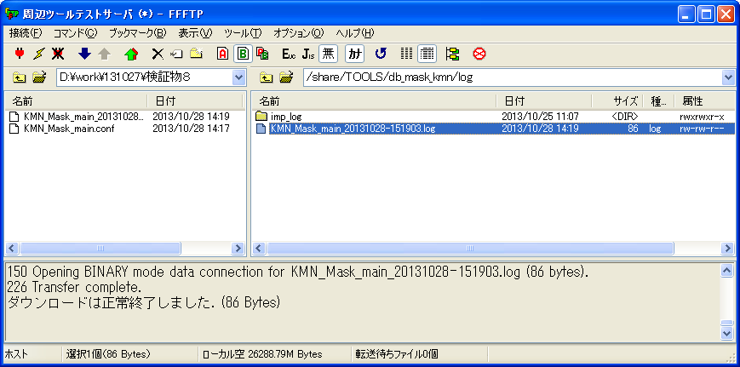

ケース１６

実行ログ：KMN_Mask_main_20131028-151119.log
WKDB_DMP_PATH_OUT_BASEワークDBにマスク後DMPファイルを置くパス取得エラー発生しました！

検証物９
KMN_Mask_main.conf
#-----------------------------------------------------------#
# 本番パスとファイル定義 #
#-----------------------------------------------------------#
#臨時依頼の会社リストファイル
CURRENT_FILE="/share/TOOLS/db_mask_kmn/tmp/${MASK_DATE}"
#臨時依頼によって、本番に作成した本番DMPファイルのパス(CURRENT)
HB_DMP_CURRENT_PATH="/mnt/YDC_DMP/HONBAN/KOMON/CURRENT"
#本番に作成した本番DMPファイルのパス(週次)
HB_DMP_NORMAL_PATH="/mnt/YDC_DMP/HONBAN/KOMON/${MASK_DATE}"

#-----------------------------------------------------------#
# HISTORYファイル定義 #
#-----------------------------------------------------------#
HISTORY_CURRENT="/share/TOOLS/db_mask_kmn/history/komon_current.history"
HISTORY_NORMAL="/share/TOOLS/db_mask_kmn/history/komon_normal.history"

#-----------------------------------------------------------#
# ワークDBパス定義 #
#-----------------------------------------------------------#
#ワークDBに本番DMPファイルを置くパス
WKDB_DMP_PATH_IN_BASE="/share/YDC_DMP/HONBAN/KOMON"
#WKDB_DMP_PATH_IN="${WKDB_DMP_PATH_IN_BASE}/${MASK_DATE}"
WKDB_DMP_PATH_IN="${WKDB_DMP_PATH_IN_BASE}"
#ワークDBにマスク後DMPファイルを置くパス
WKDB_DMP_PATH_OUT_BASE="/share/YDC_DMP/MASKDB/KOMON"
#WKDB_DMP_PATH_OUT="${WKDB_DMP_PATH_OUT_BASE}/${MASK_DATE}"

#-----------------------------------------------------------#
# マスク済みデータ公開パス定義 #
#-----------------------------------------------------------#
#公開した顧問マスク済みパス(CURRENT)
KOKAI_KMN_CURRENT_PATH="/ext/YDC_DMP/MASKDB/KOMON/CURRENT"
#公開した顧問マスク済みパス(週次)
KOKAI_KMN_NORMAL_PATH="/ext/YDC_DMP/MASKDB/KOMON/${MASK_DATE}"

#-----------------------------------------------------------#
# 常数定義 #
#-----------------------------------------------------------#
#day of week (1..7); 1 represents Monday
SAT_OF_WEEK=6
SUN_OF_WEEK=7

#-----------------------------------------------------------#
# パス作成 #
#-----------------------------------------------------------#
if [ ! -d "${WKDB_DMP_PATH_IN}" ];then
mkdir "${WKDB_DMP_PATH_IN}"
fi
#if [ ! -d "${WKDB_DMP_PATH_OUT}" ];then
# mkdir "${WKDB_DMP_PATH_OUT}"
#fi
if [ ! -d "/share/TOOLS/db_mask_kmn/history" ];then
mkdir "/share/TOOLS/db_mask_kmn/history"
fi

シェル実行：sh KMN_Mask_main.sh 0

ケース１５、１８

シェル実行後、「/share/TOOLS/db_mask_kmn/log」に実行ログを取得する。


ケース１８

実行ログ：KMN_Mask_main_20131028-153333.log | ケース１５、１８
WKDB_DMP_PATH_OUTワークDBにマスク後DMPファイルを置くパス取得エラー発生しました！

検証物１０
KMN_Mask_main.conf
#-----------------------------------------------------------#
# 本番パスとファイル定義 #
#-----------------------------------------------------------#
#臨時依頼の会社リストファイル
CURRENT_FILE="/share/TOOLS/db_mask_kmn/tmp/${MASK_DATE}"
#臨時依頼によって、本番に作成した本番DMPファイルのパス(CURRENT)
HB_DMP_CURRENT_PATH="/mnt/YDC_DMP/HONBAN/KOMON/CURRENT"
#本番に作成した本番DMPファイルのパス(週次)
HB_DMP_NORMAL_PATH="/mnt/YDC_DMP/HONBAN/KOMON/${MASK_DATE}"

#-----------------------------------------------------------#
# HISTORYファイル定義 #
#-----------------------------------------------------------#
HISTORY_CURRENT="/share/TOOLS/db_mask_kmn/history/komon_current.history"
HISTORY_NORMAL="/share/TOOLS/db_mask_kmn/history/komon_normal.history"

#-----------------------------------------------------------#
# ワークDBパス定義 #
#-----------------------------------------------------------#
#ワークDBに本番DMPファイルを置くパス
WKDB_DMP_PATH_IN_BASE="/share/YDC_DMP/HONBAN/KOMON"
#WKDB_DMP_PATH_IN="${WKDB_DMP_PATH_IN_BASE}/${MASK_DATE}"
WKDB_DMP_PATH_IN="${WKDB_DMP_PATH_IN_BASE}"
#ワークDBにマスク後DMPファイルを置くパス
WKDB_DMP_PATH_OUT_BASE="/share/YDC_DMP/MASKDB/KOMON"
WKDB_DMP_PATH_OUT="${WKDB_DMP_PATH_OUT_BASE}/${MASK_DATE}"

#-----------------------------------------------------------#
# マスク済みデータ公開パス定義 #
#-----------------------------------------------------------#
#公開した顧問マスク済みパス(CURRENT)
#KOKAI_KMN_CURRENT_PATH="/ext/YDC_DMP/MASKDB/KOMON/CURRENT"
#公開した顧問マスク済みパス(週次)
KOKAI_KMN_NORMAL_PATH="/ext/YDC_DMP/MASKDB/KOMON/${MASK_DATE}"

#-----------------------------------------------------------#
# 常数定義 #
#-----------------------------------------------------------#
#day of week (1..7); 1 represents Monday
SAT_OF_WEEK=6
SUN_OF_WEEK=7

#-----------------------------------------------------------#
# パス作成 #
#-----------------------------------------------------------#
if [ ! -d "${WKDB_DMP_PATH_IN}" ];then
mkdir "${WKDB_DMP_PATH_IN}"
fi
if [ ! -d "${WKDB_DMP_PATH_OUT}" ];then
mkdir "${WKDB_DMP_PATH_OUT}"
fi
if [ ! -d "/share/TOOLS/db_mask_kmn/history" ];then
mkdir "/share/TOOLS/db_mask_kmn/history"
fi

シェル実行：sh KMN_Mask_main.sh 0

ケース１７、２０

シェル実行後、「/share/TOOLS/db_mask_kmn/log」に実行ログを取得する。


ケース２０

実行ログ：KMN_Mask_main_20131028-153915.log
公開した顧問マスク済みパス(CURRENT)取得エラー発生しました！

検証物１１
KMN_Mask_main.conf
#-----------------------------------------------------------#
# 本番パスとファイル定義 #
#-----------------------------------------------------------#
#臨時依頼の会社リストファイル
CURRENT_FILE="/share/TOOLS/db_mask_kmn/tmp/${MASK_DATE}"
#臨時依頼によって、本番に作成した本番DMPファイルのパス(CURRENT)
HB_DMP_CURRENT_PATH="/mnt/YDC_DMP/HONBAN/KOMON/CURRENT"
#本番に作成した本番DMPファイルのパス(週次)
HB_DMP_NORMAL_PATH="/mnt/YDC_DMP/HONBAN/KOMON/${MASK_DATE}"

#-----------------------------------------------------------#
# HISTORYファイル定義 #
#-----------------------------------------------------------#
HISTORY_CURRENT="/share/TOOLS/db_mask_kmn/history/komon_current.history"
HISTORY_NORMAL="/share/TOOLS/db_mask_kmn/history/komon_normal.history"

#-----------------------------------------------------------#
# ワークDBパス定義 #
#-----------------------------------------------------------#
#ワークDBに本番DMPファイルを置くパス
WKDB_DMP_PATH_IN_BASE="/share/YDC_DMP/HONBAN/KOMON"
#WKDB_DMP_PATH_IN="${WKDB_DMP_PATH_IN_BASE}/${MASK_DATE}"
WKDB_DMP_PATH_IN="${WKDB_DMP_PATH_IN_BASE}"
#ワークDBにマスク後DMPファイルを置くパス
WKDB_DMP_PATH_OUT_BASE="/share/YDC_DMP/MASKDB/KOMON"
WKDB_DMP_PATH_OUT="${WKDB_DMP_PATH_OUT_BASE}/${MASK_DATE}"

#-----------------------------------------------------------#
# マスク済みデータ公開パス定義 #
#-----------------------------------------------------------#
#公開した顧問マスク済みパス(CURRENT)
KOKAI_KMN_CURRENT_PATH="/ext/YDC_DMP/MASKDB/KOMON/CURRENT"
#公開した顧問マスク済みパス(週次)
#KOKAI_KMN_NORMAL_PATH="/ext/YDC_DMP/MASKDB/KOMON/${MASK_DATE}"

#-----------------------------------------------------------#
# 常数定義 #
#-----------------------------------------------------------#
#day of week (1..7); 1 represents Monday
SAT_OF_WEEK=6
SUN_OF_WEEK=7

#-----------------------------------------------------------#
# パス作成 #
#-----------------------------------------------------------#
if [ ! -d "${WKDB_DMP_PATH_IN}" ];then
mkdir "${WKDB_DMP_PATH_IN}"
fi
if [ ! -d "${WKDB_DMP_PATH_OUT}" ];then
mkdir "${WKDB_DMP_PATH_OUT}"
fi
if [ ! -d "/share/TOOLS/db_mask_kmn/history" ];then
mkdir "/share/TOOLS/db_mask_kmn/history"
fi

シェル実行：sh KMN_Mask_main.sh 0
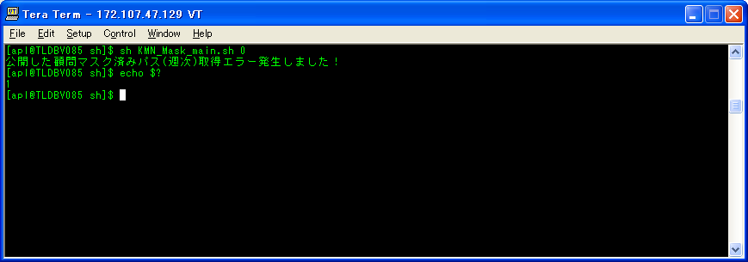
ケース１９、２２

シェル実行後、「/share/TOOLS/db_mask_kmn/log」に実行ログを取得する。


ケース２２

実行ログ：KMN_Mask_main_20131028-154439.log
公開した顧問マスク済みパス(週次)取得エラー発生しました！

検証物１２
komon_current.history
20131025

シェル実行：sh KMN_Mask_main.sh 0
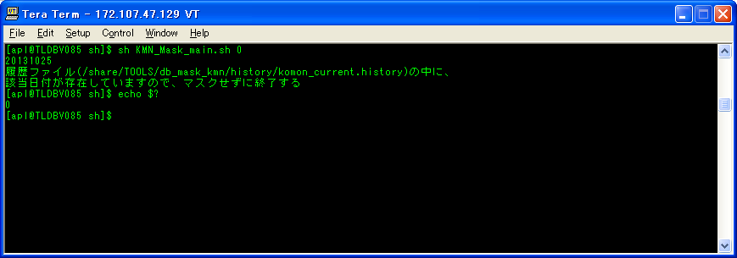
ケース２１

シェル実行後、「/share/TOOLS/db_mask_kmn/log」に実行ログを取得する。
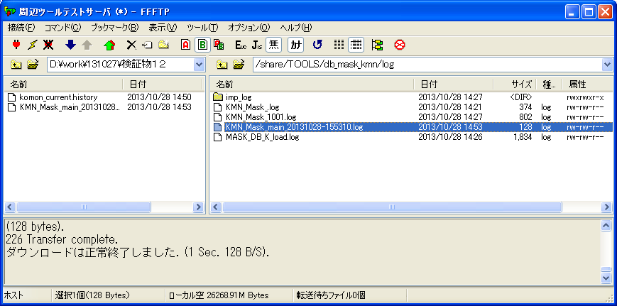

ケース２１

実行ログ：KMN_Mask_main_20131028-155310.log
履歴ファイル(/share/TOOLS/db_mask_kmn/history/komon_current.history)の中に、
該当日付が存在していますので、マスクせずに終了する

